凭证样例
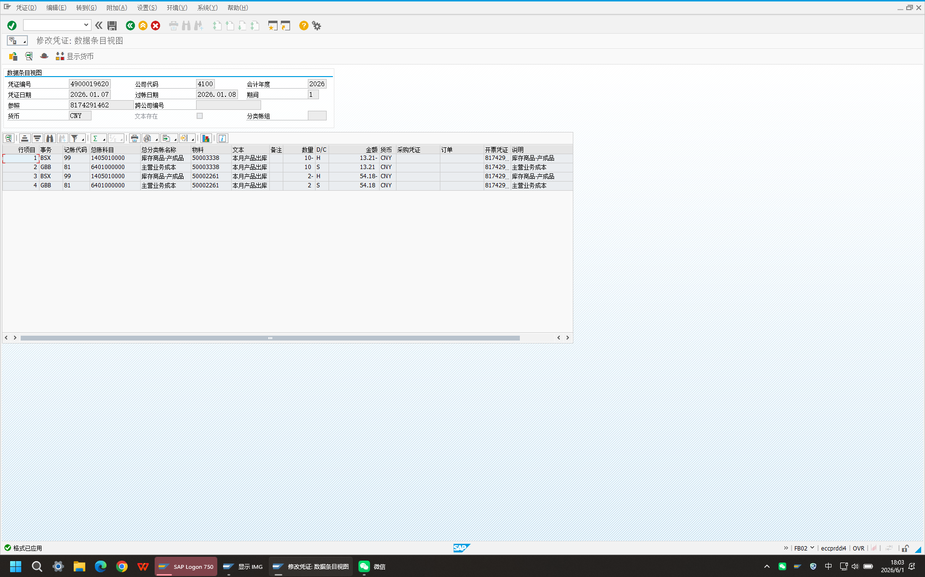
行项目 | Trs | 记帐代码 | 总账科目 | 总分类帐名称 | 物料 | 文本 | 备注 | 数量 | 借/贷标识 | 金额 | 货币 | 采购凭证 | 订单 | 开票凭证 | 说明
1 | BSX | 99 | 1405010000 | 库存商品-产成品 | 50003338 | 本月产品出库 |  | -10 | H | -13.21 | CNY |  |  | 8174291462 | 库存商品-产成品
2 | GBB | 81 | 6401000000 | 主营业务成本 | 50003338 | 本月产品出库 |  | 10 | S | 13.21 | CNY |  |  | 8174291462 | 主营业务成本
3 | BSX | 99 | 1405010000 | 库存商品-产成品 | 50002261 | 本月产品出库 |  | -2 | H | -54.18 | CNY |  |  | 8174291462 | 库存商品-产成品
4 | GBB | 81 | 6401000000 | 主营业务成本 | 50002261 | 本月产品出库 |  | 2 | S | 54.18 | CNY |  |  | 8174291462 | 主营业务成本

课余导出界面
